Spring Core
1 | IOC là gì

 |  | IOC là 1 nguyên lý thiết kế phần mềm, các thành phần bị đảo ngược điều khiển
 |  | Ví dụ Class A muốn sử dụng class B,
 |  | Class A nhận được dependency B thông qua cơ chế tiêm sự phụ thuộc

2 | Dependency Injection (DI) là gì

 |  | Dependency Injection implement IOC

 |  | Là một design pattern giúp làm giảm sự phụ thuộc giữa các thành phần với nhau, từ đó giúp project dễ dàng phát triển, bảo trì hơn
 |  | Ví dụ trong class PaymentSvc ta cần sử dụng phương thưc thanh toán của Paypal,
 |  | Khi đó trong constructor của PaymentSvc thì ta cần khởi tạo PayPal object
 |  | PaymentSvc bị phụ thuộc vào Paypal
 |  | Khi đó muốn thay đổi phương thức thanh toán khác như CreditCard, Thì ta lại phải cập nhật contructor của PaymentSvc

 |  | DI giải quyết được vấn đề trên bằng cách tiêm sự phụ thuộc của CreditCard vào trong PaymentService thông qua anotation @Autowired hoặc Inject

3 | Constructor injection vs setter injection

 |  | Constructor Injection |  |  |  |  | Setter Injection

 |  | Không thể thay đổi dependencies sau khi obj đc tạo |  |  |  |  | Có thể update dependencies sau khi object được khởi tạo

 |  | Muốn đảm bảo class chỉ được khởi tạo khi inject tất cả dependencies trong constructor

 |  | 3.1 | Có thể xảy ra việc vòng lặp inject
 |  |  | A phụ thuộc vào B
 |  |  | B phụ thuộc vào A

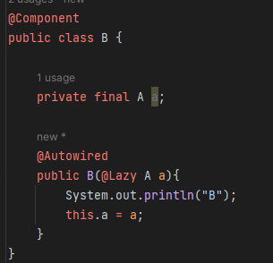
 |  |  | Cách fix 1 : Dùng setter Injection |  |  |  | Cách fix 2 : Dùng field Injection cùng''@Lazy | Cách fix 3: Dùng postConstruct
 |  |  |  |  |  |  | ở một trong hai constructor
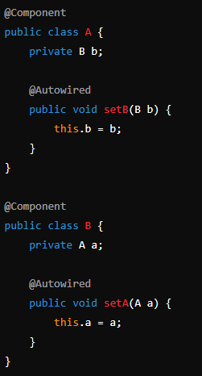
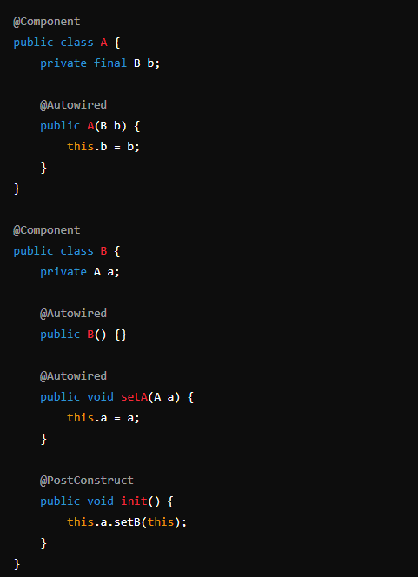

4 | BeanFactory vs Application Context

 |  | Application Context kế thừa BeanFactory

 |  | BeanFactory chỉ khởi tạo bean khi gọi hàm getBean()
 |  | Và chỉ hỗ trợ 2 bean scope là singleton và prototype

 |  | Application context khởi tạo tất cả bean khi chương trình start, và hỗ trợ tất cả các scope của bean

5 | Điều gì xảy ra khi inject một bean prototye vào một bean singleton

6 | Giải thích Spring MVC

 |  | Đầu tiên request sẽ đi qua DispatcherServlet
 |  | DispatcherServlet sẽ gọi tới HandlerMapping để xác định là gọi tới Controller nào
 |  | Controller sẽ phân loại request thông qua RequestMapping để xác điịnh gọi tới method nào
 |  | Method được thực thi và Controller sẽ trả về ModelAndView cho DispatcherServlet
 |  | DispatcherServlet truyền ModelAndView về cho ViewResolver
 |  | ViewResolrver lại trả về Model cho DispatcherServlet
 |  | DispatcherServlet nhận Model và trả về View cho ng dùng

7 | Annotation @Transactional

 |  | Annotation Transactional trong Spring apply lên method hoặc class

 |  | Khi có một controller gọi đến method mà được gán annotation Transactional thì nó sẽ tạo một bean Proxy bao quanh hàm được gọi
 |  | Bean Proxy này sẽ thực hiện mở/ đóng transaction, commit nếu hàm đó truy vấn vào DB thành công, rollback nếu thất bại,

 |  | Giá trị mặc định là rollback cho RuntimeException và Error

 |  | Proxy này được quản lý bởi SpringAOP

 |  | Propagation config:

 |  |  |  |  | class AService | class BService
 |  |  | main() { |  | @Transactional | @Transactional
 |  |  | a() |  | a() { | b() {
 |  |  | } |  | b();
 |  |  |  |  | } | }

 |  |  | DEFAULT | b() thấy a() đã tạo transaction, thì sẽ dùng transaction được tạo ở method a()
 |  |  |  | Nếu a() ko khai báo '@Transactional, thì b() sẽ tạo trans mới
 |  |  |  | Lưu ý là nếu b() là ở lớp Repository, thì ko bắt buộc '@Transactional

8 | Hệ thống cấp bậc của Spring Data JPA, Dùng loại nào trong Project ?

 |  | interface Repository <T, ID>

 |  | interface CrudReopsitory <T, ID>
 |  |  | create()
 |  |  | update()
 |  |  | save()
 |  |  | delete()

 |  | interface PagingAndSortingRepository
 |  |  | paging and sort

 |  | interface JPARespository
 |  |  | get()
 |  |  | find()
 |  |  | saveAll()
 |  |  | save()
 |  | -->> Chốt: Tùy ý extend Repository nào để phù hợp
9 | Khác nhau '@Component và '@Bean

 |  | Component đặt trên class, và do Spring quản lý
 |  | Component còn có các anotation cụ thể như Repository, Controller, Service

 |  | Bean đặt trên method và do dev tự định nghĩa

